Mustertabelle DSS Ablauf
Projekt DigitalSchoolStory |  |  |  | Klasse: | Name d. Schule: | 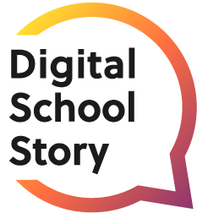 Lehrkraft:

Woche | Umfang laut Ablaufplan |  | Datum | Unterrichtsstunde (konkrete Uhrzeit) | Inhalt | eigene Notizen
1 | 1 | Stunde(n) | 2023-01-15 | 08:00-08:45 | Projekteinführung, Gruppenfindung, Themenverteilung, Agile Arbeitsweise
 | 2 | Stunde(n) |  |  | Recherche, Factsheet
 | 1 | Stunde(n) |  |  | Entwicklung Storyline und roter Faden
 | 1.5 | Stunde(n) |  |  | Erstellung Storyboard (Videostoryboard)
 | 0.5 | Stunde(n) |  |  | Retrospektive – Ende des ersten Abschnitts
 | 2 | Stunde(n) |  |  | 1. Dreh und Schnitt
 | 1 | Stunde(n) |  |  | „Speeddating“, Blaupause Creator und Inhaltsfeedback
 | 1 | Stunde(n) |  |  | Überarbeiten Storyline & Storyboard
 | 2 | Stunde(n) |  |  | 2. Dreh und Schnitt
 | 1 | Stunde(n) |  |  | Q&A mit Creator:in
 | 1 | Stunde(n) |  |  | „Thema Feedback“ + Retrospektive, Überarbeiten – Ende des zweiten Abschnitts
 | 2 | Stunde(n) |  |  | 3. Dreh und Schnitt (final)
 | 1 | Stunde(n) |  |  | Präsentation des Videos (je nach Klassengröße)
 | 1 | Stunde(n) |  |  | Lernreflexion, Vergabe der Zertifikat und Feedback
Summe | 18 | Stunden

